상품제안서
엑티몬 가정용 GAN PD25W 2구(케이블 미포함) | 상품코드: F29759

 |  |  |  |  |  |  | 02-412-0044 | www.easy1.co.kr
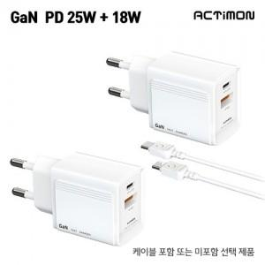

【상세/제작정보】 | <p><span style="background-color: rgb(255, 255, 255); font-family: dotum; font-size: 13px;">케이블포함(별도문의)</span>​</p>

【인쇄/포장옵션】 | 레이저, 풀칼라 / 개별종이케이스

【공급단가】 | 수량 | 100~ | 300~ | 500~ | 1,000~ | 3,000~
*VAT별도 | 단가 | 2,990원 | 2,940원 | 2,870원 | 2,760원 | 2,640원

【상품 URL】 | https://easy1.co.kr:443/src/goods_detail.php?gdno=29759

